ユニットメモ
太枠内は「データ」タブを選択し、「データの入力規則」で日付以外入力きないように制限してます。
 | 基本は月曜の朝10:00から2週間後の月曜朝10:00まで |  |  |  | シフト表
UNIT | 開始 | 終了 | 備考 |  | カレンダー
24-11 | 10/14/24 | 10/28/24
24-12 | 10/28/24 | 11/11/24 |  | OK
24-13 | 11/11/24 | 11/25/24 |  | OK
24-14 | 11/25/24 | 12/13/24 |  | OK
24-15 | 1/14/25 | 1/27/25 |  | 連続じゃないけど大丈夫？？
24-16 | 1/27/25 | 2/10/25 | ・BL2 2025-02-04 10:00~ 基盤開発プログラムはユーザー運転？？ ・2025/2/5 3:42 チョッパートラブル、BL2だけ先に引渡し ・BL2 入射軌道FBトラブル 2025/2/1 16:03:00 ~2025/2/1 16:50 | OK
24-17 | 2/10/25 | 2/28/25 | ・BL2 SFX研修会8.5keV はBL調整枠？ | OK
25-1 | 4/1/25 | 4/14/25 |  | 連続じゃないけど大丈夫？？
25-2 | 4/14/25 | 5/1/25 |  | OK
25-3 | 5/12/25 | 5/26/25 |  | 連続じゃないけど大丈夫？？
25-4 | 5/26/25 | 6/9/25 |  | OK
25-5 | 6/9/25 | 6/23/25 |  | OK
25-6 | 6/23/25 | 7/7/25 | ・カレンダーの施設調整に時刻が記載されていない為、計画時間xlsx変に。手動で編集。 ・VSLOOKUPでヒットしない事象。詳細はトラブルシート参照 | OK
25-7 | 7/7/25 | 7/21/25 |  | OK
25-8 | 7/21/25 | 8/4/25 |  | OK
25-9
25-10
25-11
25-12
25-13
25-14
25-15
25-16
25-17
25-18
25-19
25-20
25-21
25-22
25-23
25-24

手順
Jupypterで確認したい場合、
「Jupypterでのやり方」シートを参照
C:\me\unten

両BLともユーザー運転で、BL2 or BL3が先に終了した場合、SACLA運転集計記録.xlsmのシート「停止時間」のBL列にあらかじめ入力する
SACLA運転集計記録.xlsm

出力するユニットを入力 → | 25-7 | 2025-07-07 10:00:00 | 月曜日 | 2025-07-21 10:00:00 | 月曜日 | 14 | ※ C:\me\unten\OperationSummary の dt_beg/end.txtに書き込まれる

SACLA運転状況集計BL2.xlsm |  |  |  |  |  |  | SACLA運転状況集計BL3.xlsm

計画時間.xlsx |  |  |  |  |  |  | ※ GUN HV OFF TIMEは施設調整または利用調整時のみ。（ユーザー運転時除く）

計画時間.xlsxを修正し場合、保存してから次に進む
 |  |  |  |  |  |  | FCBTはユーザー運転
 |  |  |  |  |  |  | 基盤開発プログラムや、大学院生プログラムはBlstudyになる
 |  |  |  |  |  |  | BL studeyが紛れ込んでる場合もある

 |  |  |  |  |  |  | ※「ユーザー運転中に一度もダウンタイムがない」事象があった場合、空行ができる。（これがないとエクセルで循環参照が発生してしまうため）
 |  |  |  |  |  |  | C:\me\unten\OperationSummary\fault.txt
 |  |  |  |  |  |  | Pythonが一瞬で終了してしまった場合、前段階に問題がある可能性

シフトサマリーBL2 |  |  |  |  |  |  | シフトサマリーBL3

利用時間(User)に手動入力

SACLA運転状況集計まとめ.xlsm
 |  |  |  |  |  |  | OFFICEプロフェッショナルだとダメ

トラブル
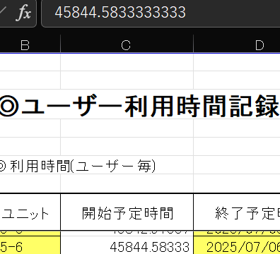
ユニット(BL2/3)のシートを結合する際、シートをコピーしますが、
なぜかSCSS+ログノート用PCまたは、電荷積算用のPCでコピーすると、「名前'~～'は既に存在します」とメッセージが出ます。
とりあえず「はい」で進めるしかないので進めると、コピー自体はできます。
しかし、このシートに貼付すると、変な条件付き書式により一部分の背景色が赤くなります。

 | 発生状況 | メーカー | 用途 | Office | エクセルのバージョン
 | 大丈夫 | HP | SACLAログノート用 | Home and Bussiness 2021 | 2021 MSO (バージョン2302ビルド 16.0.1613.20332) 64bit
 | 起こる | VAIO | SCSS+ログノート用 | Professtional Plus 2019 | 2019 MSO (16.0.10415.20025) 32bit
 | 起こる | HP | 電荷積算用 | Professtional Plus 2016 | 2016 MSO (16.0.5474.1000) 64bit
 | 大丈夫 | LENOVO | 自分の | Home and Bussiness Premium | 2016 MSO (バージョン2410ビルド 16.0.18129.20100) 32bit

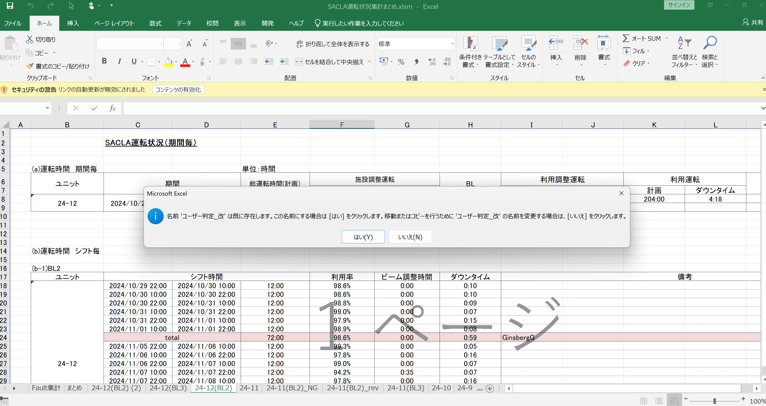

気を付けないといけない点
数式が入っていないとこうなる
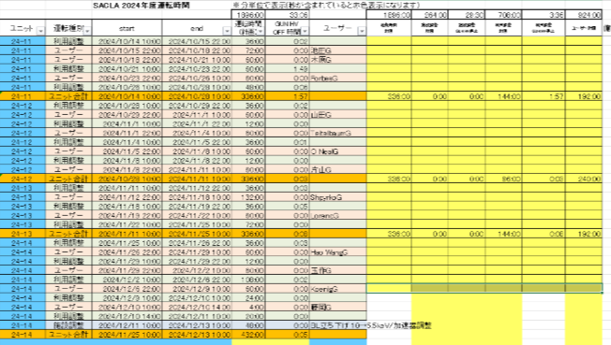

ユニット 25-6 の計画時間.xlsxを出力し、チェッカーした際に異常
開始日時を入力してください。(例)2021/11/1 10:00 デフォルトは「2025/06/23 10:00」 >>>
終了日時を入力してください。(例)2021/11/15 10:00 デフォルトは「2025/07/07 10:00」です。 >>>
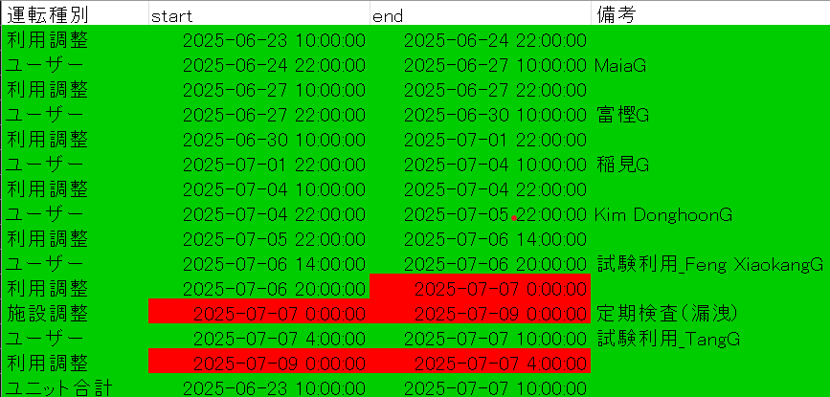

 |  |  |  |  |  | 日時(YYYY/M/D h:m:s)でないと赤表示にしてるがなぜか日時なのに赤に。。
 |  |  |  |  |  | セルの書式設定を標準にしたところ、UNIX TIMEの日付部分しかなく、時間の部分ないことが判明

定期検査のスケジュール 2025/7/7 ~ 2025/7/8 に 自、至に時間がない

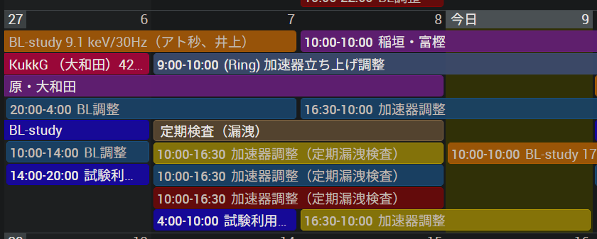
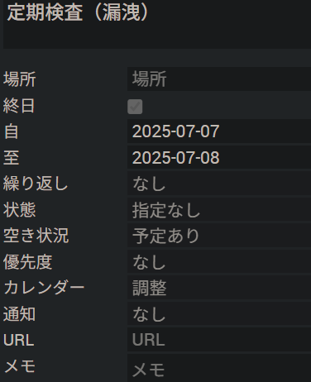

その為、 2025/7/7 0:00 ~ 2025/7/9 0:00 となってしまう
本ユニットは 2025/7/7 10:00までなので、オーバーしてしまってる
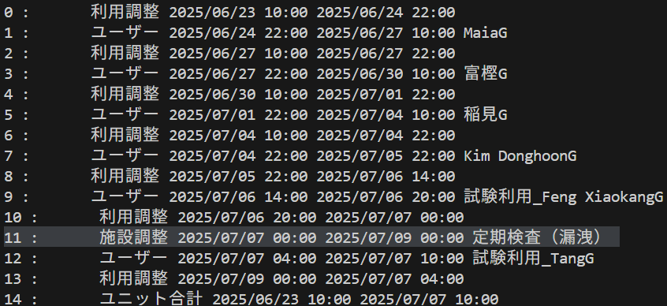

また、schedule.pyに以下の関数があり、スケジューリングされてない所は利用調整で埋める仕組みになってるようだ
その為、上図13行目に変なスケジュールが入ったのか？？

自、至に時間がないスケジュール、 以下のdatetimeにする関数で時間がないとどうなる？？

BL3 の 25-6出力したところ、
シート「利用時間(User)」で異常に

たどると、
シート「利用時間(シフト)」の
Kim Dongh G [ 2025/7/4 22:00 ~ 2025/7/5 22:00 ] が、なぜか、 試験利用_Feng XiaokangG[ 7/6 14:00~7/6 20:00 ] まで、Kim Dongh Gになってる

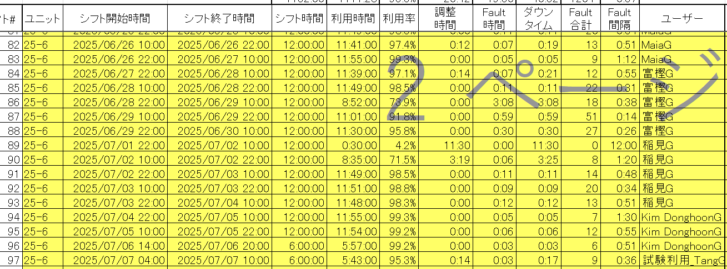

試しに計画時間.xlsを修正して、
「2025/07/06 10:00 」にしてみたら、VSLOOKUPでヒットした！！！！！
「2025/07/06 15:00 」にしてみても、VSLOOKUPでヒットした！！！！！
なぜ？？
14:00だけなぜダメなんだ？？
その後、
電荷積算PCで、SACLA運転集計記録.xlsmを開いて、
再度、「2025/07/06 14:00 」でやってみたらちゃんとヒットした！！！！！
はっ？？？？？
電荷積算PCで開いたのが効いたのか、時間を変えてみて出したのが効いたのか謎
ここは、
試験利用_Feng XiaokangG[ 7/6 14:00~7/6 20:00 ]
VLOOKUPで右のシートの「2025/7/6 14:00」探しに行くのになぜか見つからない

 | このセルには VLOOKUP(45844.58333,運転条件判定,13,1) とあるが、なぜか 2025/7/6 14:00がヒットしない。
 | セルの書式設定を標準にして、シリアル値にして存在を確認したがちゃんとある。

ここには、数式
「=@SACLA運転状況集計BL3なぞ.xlsm!CSVVLookUP(ROW(行数!A20),配列!$C$5,運転予定時間,3,1)」
が入ってるが、試しに直接
「2025/07/06 14:00 」
と入力したらVLOOKUPでヒットした。
なので、数式が返す値がヘンなのか？見た目では同じだが。
ちなみに、=IF(A1=B1, "一致", "NG") のようにして比較したら、ちゃんと一致してた。
もしかして、数式で返す値だと割り切れないと、ずっと続くからかな！？
セルに表示されてるのは 45844.58333 だが、 数式せるには 45844.58333333333..... となってるぞ！
これが原因かと思ったが、残念。他にも割り切れないところはある。
 | VLOOKUPの第四引数は検索方法
 | TRUEまたは省略: おおよその一致を検索します。これは、数値としては1に相当します。
 | FALSE: 完全一致を検索します。これは、数値としては0に相当します。
 | 国分式だと1になってるので、近似一致

 | ヒットしないと、近い所、つまり、一つ上の行を返すようだ

 | そもそもヒットしないのが謎だが、試しに、完全一致にしたら全然ヒットしなくなった。 謎

 |  |  |  |  |  |  | fault.txtを張り付ける前こんな感じ。
 |  |  |  |  |  |  | fault.txtを張り付けることによって、以下の部分が埋まるので、SACLA運転集計記録.xlsm に問題があったのか？？

README
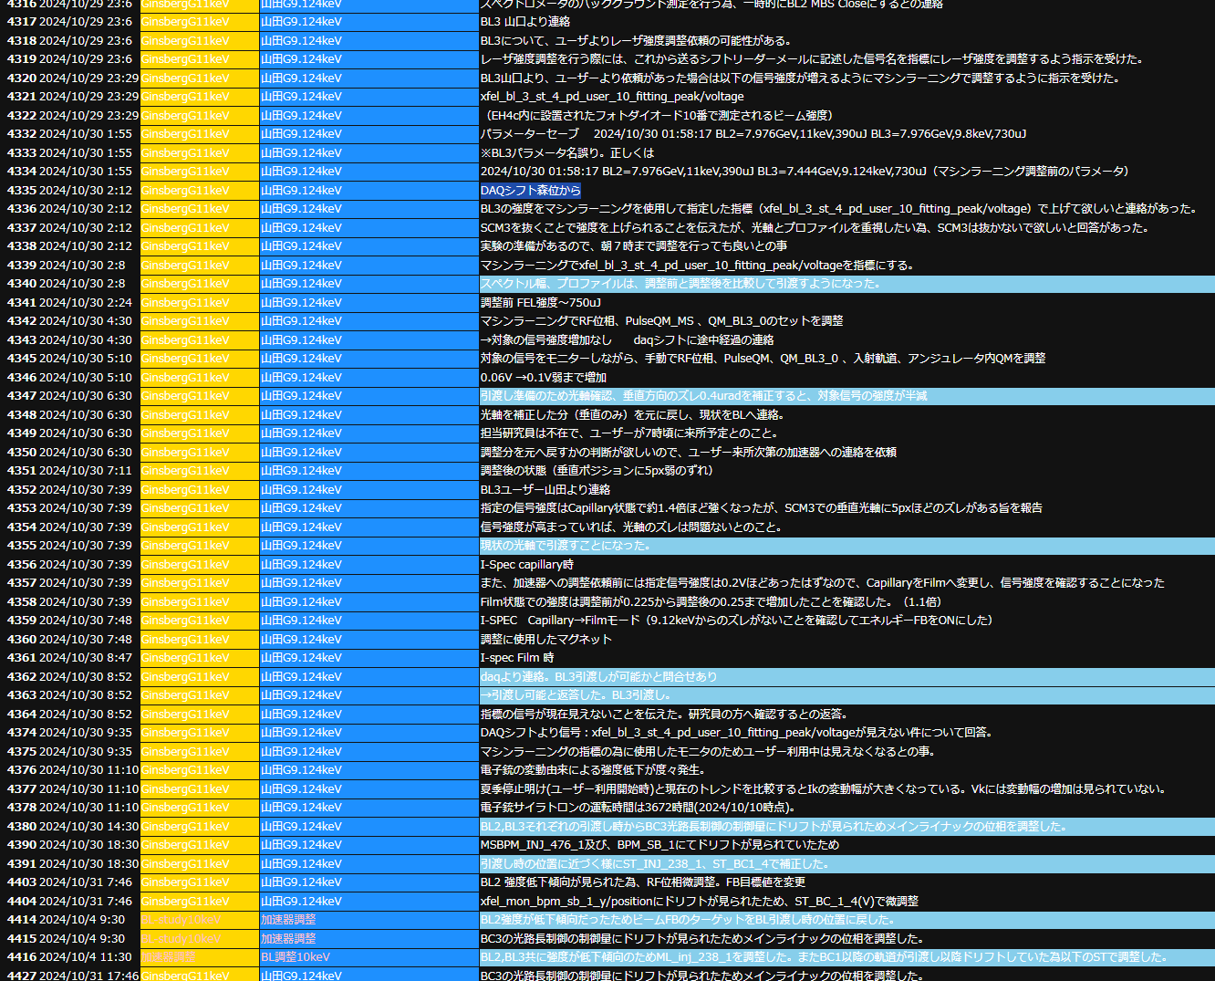
エクセルの設定
 | このエクセルファイルを移動した場合などは、ファイルを右クリックしてプロパティ -> セキュリティ 許可するにチェック

 | VBA のメニュー [ツール] → [参照設定] から現在の状況を確認します。まずは Microsoft Forms 2.0 Object Library が追加されていないことを確認します。
 | 一覧に表示されていないケースもあります。
 | 参照するのは [C:\windows\system32] のフォルダに格納されている [FM20.DLL] もしくは [FM20] です。

 | 辞書型変数(Dim dict As Dictionary )を使用するには、参照設定 Microsoft Scripting Runtime にチェック

 | Sub マクロいろいろxlsmからSACLA運転状況集計BLxlsmにマクロを流し込んで実行()
 | このマクロの実行には
 | ファイル -> オプション -> セキュリティーセンター -> セキュリティーセンターの設定 -> マクロの設定 で「VBAプロジェクトオブジェクトモデルへのアクセスを信頼する」にチェックを入れる

Pythonの設定
 | getBlFaultSummary_LOCALTEST.py の以下の部分要修正
 | # excelapp.Workbooks.Open(r"C:\me\tmp\VBA運転集計用\マクロいろいろ.xlsm",ReadOnly=True) #rを追加してパス名をrawデータとして読み込みマクロ有効ブックを開く

 | 必要なモジュール
 | pip install pyperclip
 | pip install pywin32

手順の細かい点
 | SACLA運転集計記録.xlsm に どちらを利用していたのか記述する必要あり。BL2/BL3
 | ・BL2/BL3両方利用中、先に終了した場合
 | ・BL3だけ調整依頼が来る場合。 下図は例

手順(古)
C:\me\unten
 |  | SACLA運転状況集計BL2.xlsm

利用時間(User)に手動入力
 |  |  |  |  |  | プロフェッショナルだとダメ
両BLともユーザー運転で、BL2 or BL3が先に終了した場合、SACLA運転集計記録.xlsmのシート「停止時間」のBL列にあらかじめ入力する
計画時間.xlsxを修正し場合、保存してから次に進む

利用時間(User)に手動入力

 |  |  |  | Module10 | Module11

SACLA運転集計記録.xlsm | 計画時間.xlsx | SACLA運転状況集計BL3.xlsm | Pythonが一瞬で終了してしまった場合、前段階に問題がある可能性 | 保存に時間が掛る |  | SACLA運転状況集計まとめ.xlsm

